general
 |  |  |  |  |  |  |  |  |  |  |  |  |  |  |  | VEDENÍ PRO NÍZKÝ PŘEKLAD (LL-CE)
 | Zvol jazyk: |  |  |  |  |  | Šířka otvoru |  |  |  | mm
 | Select a language: |  |  |  |  |  |  |  |  |  |  |  |  |  |  |  |  |  |  | W max 6000 mm; H max 5000 mm; max. 23 m2
B
 | Wählen Sie eine Sprache: |  |  | CZ |  |  | Výška otvoru |  |  |  | mm |  |  | Prosím, vyplňte pole, která jsou označena barevně!
 | Wybierz język:
 | Sélectionner une langue: |  |  |  |  |  | Ovládání
 | Kies een taal:
 | Valige keel |  |  |  |  |  | Typ panelu |  |  |  |  |  |  |  |  | ŘEZ A-A
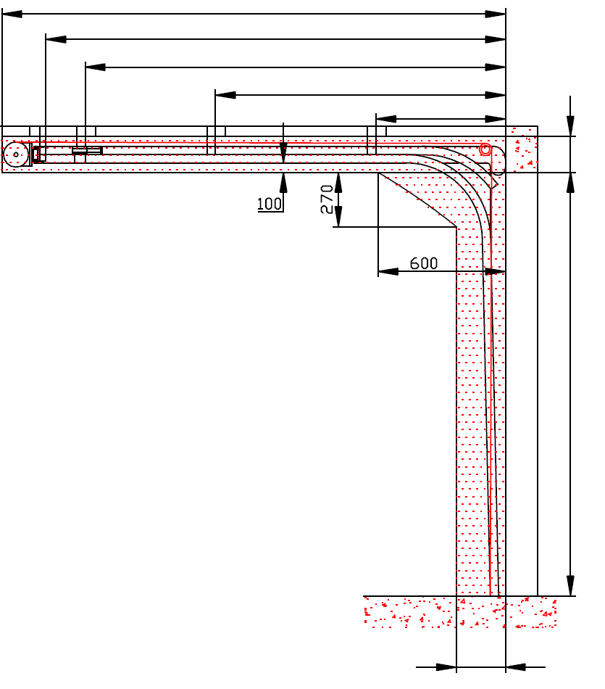
 | Valitse kieli: |  |  |  |  |  |  |  |  |  |  |  | D=
 | Выберите язык: |  |  |  |  |  |  |  |  |  |  |  |  | S=
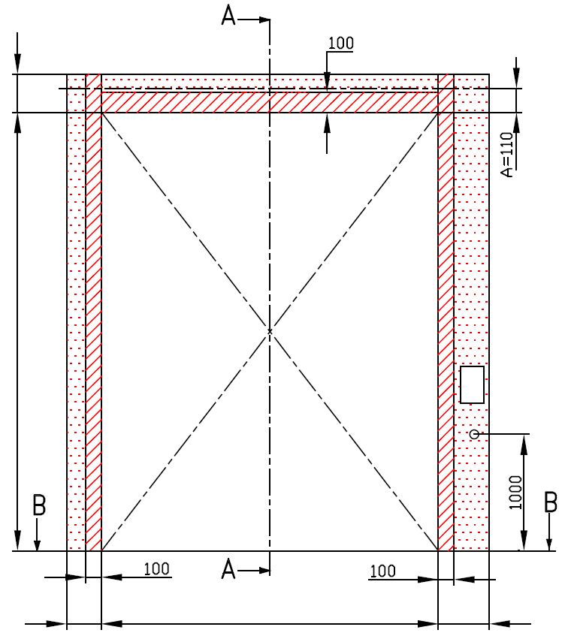
 |  |  | POHLED ZEVNITŘ |  |  |  |  |  |  |  |  |  |  | X=
Y2=
 |  |  |  |  |  |  |  |  |  |  |  |  |  |  | Y= | 0
 |  |  |  |  |  |  |  |  |  |  |  |  |  |  |  |  | 0
 |  |  |  |  |  |  |  |  |  |  |  |  |  |  |  |  |  | F= 230
 | F=


*
 |  |  |  |  |  |  |  |  | Jekl 80x40x2 (pozink) je součástí dodávky. Musí se pevně přikotvit ke stropu minimálně na 3 místech (u vrat do 10m2 stačí na 2 místech) |  |  |  |  |  |  |  |  | H=
 | H= |  |  |  |  |  |  | nezbytný boční prostor |  |  |  |  |  |  |  |  |  |  |  |  | Montáž na cihlové zdivo
 |  |  |  |  |  |  |  | nezbytný boční prostor pro motor nebo řetězový pohon ( L nebo R )

 |  |  |  |  |  |  |  | montážní plocha pro řídící jednotku motoru, rozměr 250 x 400 mm
 |  |  |  |  |  |  |  | osa cca 1.400 až 1.500 mm od podlahy
 |  |  |  |  |  |  |  |  |  |  |  |  |  |  |  |  |  |  |  |  | Montáž na porobeton
 |  |  |  |  |  |  |  | zásuvka CEE 16 A, 5P, 400 V, jištěno 6 A (10 A) jističem, proudový chránič I=30 mA

L=
R=
 | 180 |  |  | W= | 0 |  |  | 150 |  |  |  |  |  |  |  | 250
 |  |  |  |  |  |  |  |  |  |  |  |  |  |  |  |  |  |  |  |  | Montáž na opláštění



B
 |  |  |  | ŘEZ B-B
 |  |  |  |  |  |  |  |  |  |  | sklon podlahy
 | 250

L+W+R=
 |  |  |  | 330

 |  |  |  |  |  |  |  |  |  |  |  |  |  |  |  |  | NEZBYTNÁ MONTÁŽNÍ PLOCHA |  |  | NEZBYTNÝ VOLNÝ PROSTOR

 |  |  |  |  |  |  |  |  |  |  |  |  |  |  |  |  | DODATEČNÉ MONTÁŽNÍ PLOCHY PRO KONZOLY

 | POZNÁMKA: |  |  |  |  |  |  |  |  |  |  |  |  |  |  |  | PRÁCE, KTERÉ MUSÍ BÝT PROVEDENY ZÁKAZNÍKEM PŘED MONTÁŽÍ, POKUD NEBYLO DOHODNUTO JINAK

 | Stěna nad překladem, stěny vedle otvoru a plochy pro montáž konzol musí být rovné a v jedné rovině. |  |  |  |  |  |  |  |  |  |  |  |  |  |  |  | Konstrukční:
 | Otvor musí být svislý a obdélníkový. |  |  |  |  |  |  |  |  |  |  |  |  |  |  |  | Příprava montážních ploch pro vedení vrat a pro pružiny.
 | Podlaha musí být rovná a vodorovná.
 | Vrata s motorem nebo řetězovým převodem musí obsahovat napínací set 688CR (pro zpětné stahování vrat), který se montuje vždy na pravo (nezáleží na umístění motoru) |  |  |  |  |  |  |  |  |  |  |  |  |  |  |  | Montáž vodorovného vedení může být max. 1 metr od pevné konstrukce.
 | Rozměry jsou v mm
 | W = | Šířka otvoru |  |  |  | Ruční ovládání |  |  |  |  |  | Volný prostor nad překladem |  |  |  |  | Nezbytné montážní plochy a volný prostor dle nákresu.
 | H = | Výška otvoru |  |  |  | L/R | Obě strany |  |  |  | min. 150 | F |  |  | 230 |  | Elekrická příprava (pro elektricky ovládaná sekční vrata):
 | F = | Volný prostor nad překladem |  |  |  | D | Hloubka vedení |  |  | H + 1250 |  |  |  |  |  |  | Zásuvka CEE 16 A, 5P, 400 V = zásuvka s nulovým a zemnícím vodičem
 | A= | Osa hřídele nad překladem |  |  |  | Ovládání elektricky nebo řetězovým převodem |  |  |  |  |  |  |  |  |  |  | Zajistit vhodnou montážní plochu pro řídící jednotku motoru 250 x 400 mm
 | L = | Volný prostor vlevo |  |  |  | L | Strana bez motoru |  |  |  | min. 150 | Osa hřídele nad překladem |  |  |  |  | Sestavil: | Upravil: | Schváleno - datum: | Název souboru: |  | Datum: | Měřítko | Formát:
 | R = | Volný prostor vravo |  |  |  | R | Strana bez motoru |  |  |  | min. 180 | A |  |  | 110 |  | K.Luňák | R. Kříž | 2020-11-12 | STP |  | 2020-11-12 | - | A3
 | D = | Hloubka vedení |  |  |  | L/R | Motor nebo řetěz. př. |  |  |  | min. 400 | Kotvící body pro jekl |  |  |  |  | http://door-documents.com/en/indy-installation-drawing-ll-ce |  | STAVEBNÍ PŘIPRAVENOST

 | x = | Kotvící bod č. 1 |  |  |  | D | Hloubka vedení |  |  | H + 1250 |  | S |  | H + 1020
 | Y = | Kotvící bod č. 2 |  |  |  |  |  |  |  |  |  | Kotvící bod, když je |  | D>=4500 |  |  |  |  | VEDENÍ PRO NÍZKÝ PŘEKLAD (LL-CE)
 | S= | Kotvící body pro jekl |  |  |  |  |  |  |  |  |  | X | Kotvící bod č. 1 | H | 0
 |  |  |  |  |  |  |  |  |  |  |  | Y | Kotvící bod č. 2 | (X/3)*2 | 0
 |  |  |  |  |  |  |  |  |  |  |  | Y2 | Kotvící bod č. 3 | X/3 | 0 |  |  |  | VEDENÍ PRO NÍZKÝ PŘEKLAD (LL-CE) |  |  | Kód: | Verze:
 |  |  |  |  |  |  |  |  |  |  |  |  |  |  |  |  |  |  |  |  |  | 050-5 | 2046

SW-R
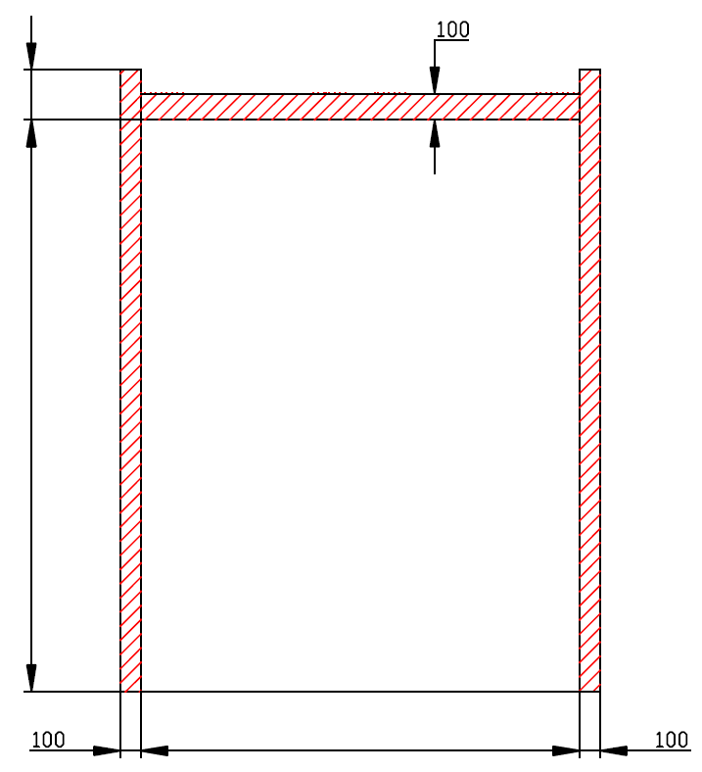

F=230

H=

W=
 |  |  | 0



 | VEDENÍ PRO NÍZKÝ PŘEKLAD (LL-CE)

 | Umístění motoru | Na pravé straně

 | Sestavil:

 | Upravil:

 | Datum:

SW-L
F=230

H=

W=
 |  |  | 0

 | VEDENÍ PRO NÍZKÝ PŘEKLAD (LL-CE)

 | Umístění motoru | Na levé straně

 | Sestavil:

 | Upravil:

 | Datum:

